Část 1a
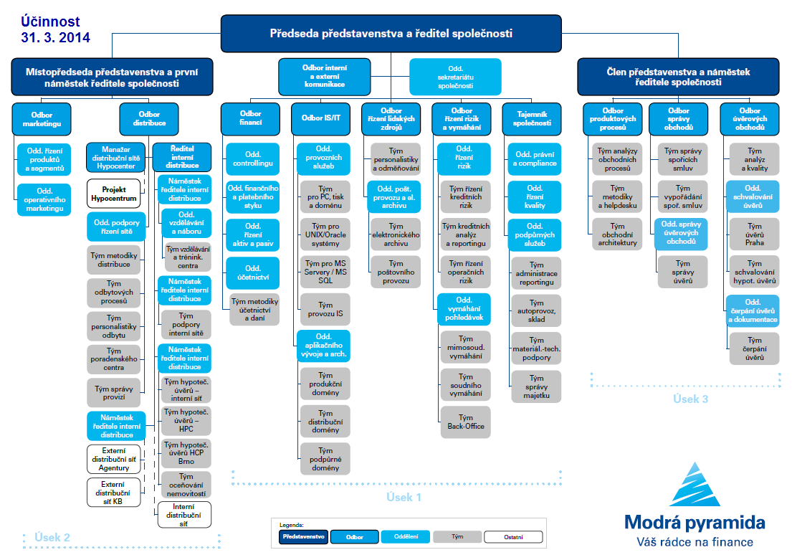
I. Část 1a
Organizační struktura povinné osoby

Organizační struktura povinné osoby |  | Vyhláška č.23/2014 Sb., Příloha 10

 | 31. března 2014
Počet obchodních míst | 205 | Bod 1 písm. h)
Počet pracovníků (přepočtený stav) | 344
Organizační struktura povinné osoby

Část 3a
I. Část 3a
Grafické znázornění konsolidačního celku, jehož členem je povinná osoba, z hlediska vlastnického uspořádání

Komerční banka, a.s.
Na Příkopě 33/969
114 07 Praha 1

100%
100%
Modrá pyramida
stavební spořitelna, a.s.
Bělehradská 128/222
120 21 Praha 2
KB Penzijní společnost, a.s.
náměstí Junkových 2772/1
155 00 Praha 5

100%
99,98%
Factoring KB, a.s.
náměstí Junkových 2772/1
155 00 Praha 5
Bastion European
Investments S.A.
Rue des Colonies
/Koloniënstraat 11
B-1000 Brussels

10,36% (FA)
89,64% (KB)
100%

Protos, uzavřený
investiční fond, a.s.
Dlouhá 34/713
110 15 Praha 1
KB Real Estate, s.r.o.
Václavské náměstí 625/42
110 00 Praha 1

100%
100%
NP 33, s.r.o.
Václavské náměstí 796/42
110 00 Praha 1
VN 42, s.r.o.
Václavské náměstí 796/42
110 00 Praha 1

50,93%
50,1%
ESSOX s.r.o.
Senovážné nám. 231/7
370 21 České Budějovice
SG Equipment Finance
Czech Republic s.r.o.
Antala Staška 2027/79
140 00 Praha 4

Regulovaný konsolidační celek pro dohled ČNB

49%
20%
Komerční pojišťovna, a.s.¹⁾
Karolinská 1/650
186 00 Praha 8
CBCB - Czech Banking
Credit Bureau, a.s.²⁾
Na Vítězné pláni 1719/4
140 00 Praha 4

Transformovaný fond KB
Penzijní společnosti, a.s.¹⁾
náměstí Junkových 2772/1, Stodůlky, 155 00 Praha 5

Pozn.:
1) Subjekt není institucí, finanční institucí, podnikem pomocných služeb nebo společností spravující aktiva podle článku 18 odst. 8 nařízení 575/2013 EU.
2) Subjekt není zahrnut z důvodu jeho velikosti, tj. subjekt splňuje podmínky podle článku 19 odst. 1 nařízení 575/2013 EU.

Část 3b
I. Část 3b
Grafické znázornění konsolidačního celku, jehož členem je povinná osoba, z hlediska řízení

Komerční banka, a.s.
Na Příkopě 33/969
114 07 Praha 1

100%
100%

Modrá pyramida
stavební spořitelna, a.s.
Bělehradská 128/222
120 21 Praha 2
KB Penzijní společnost, a.s.
náměstí Junkových 2772/1
155 00 Praha 5

100%
99,98%

Factoring KB, a.s.
náměstí Junkových 2772/1
155 00 Praha 5
Bastion European
Investments S.A.
Rue des Colonies
/Koloniënstraat 11
B-1000 Brussels

10,36% (FA)
89,64% (KB)
100%
Protos, uzavřený
investiční fond, a.s.
Dlouhá 34/713
110 15 Praha 1
KB Real Estate, s.r.o.
Václavské náměstí 625/42
110 00 Praha 1

100%
100%
NP 33, s.r.o.
Václavské náměstí 796/42
110 00 Praha 1
VN 42, s.r.o.
Václavské náměstí 796/42
110 00 Praha 1

50,93%
50,1%
ESSOX s.r.o.
Senovážné nám. 231/7
370 21 České Budějovice
SG Equipment Finance
Czech Republic s.r.o.
Antala Staška 2027/79
140 00 Praha 4

Regulovaný konsolidační celek pro dohled ČNB

49%
20%

Komerční pojišťovna, a.s.¹⁾
Karolinská 1/650
186 00 Praha 8
CBCB - Czech Banking
Credit Bureau, a.s.²⁾
Na Vítězné pláni 1719/4
140 00 Praha 4

Transformovaný fond KB
Penzijní společnosti, a.s.¹⁾
náměstí Junkových 2772/1, Stodůlky, 155 00 Praha 5

Pozn.:
1) Subjekt není institucí, finanční institucí, podnikem pomocných služeb nebo společností spravující aktiva podle článku 18 odst. 8 nařízení 575/2013 EU.
2) Subjekt není zahrnut z důvodu jeho velikosti, tj. subjekt splňuje podmínky podle článku 19 odst. 1 nařízení 575/2013 EU.

